検証物１
シェル実行前、「/ext/bkwork/pmo/TOOLS/KMN_BACKUP」に「exp_YDC_KMN.conf」を存在しない。
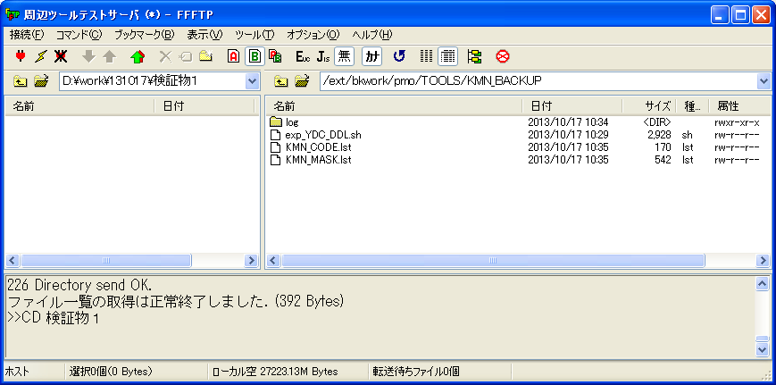

シェル実行：sh exp_YDC_DDL.sh 20131017
ケース２

シェル実行後、実行ログを取得する。
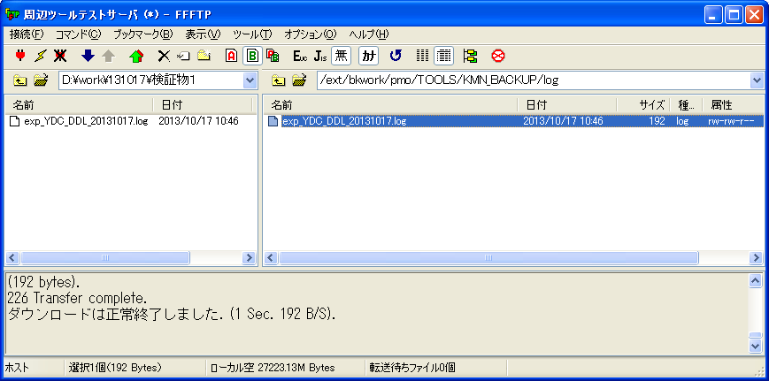

ケース２

実行ログ：exp_YDC_DDL_20131017.log
顧問系バックアップ情報一覧 /ext/bkwork/pmo/TOOLS/KMN_BACKUP/exp_YDC_KMN.conf が見つかりません。

検証物２
シェル実行前、「/ext/bkwork/pmo/TOOLS/KMN_BACKUP」に「exp_YDC_KMN.conf」は存在する場合、「KMN_MASK.lst」が存在しない。
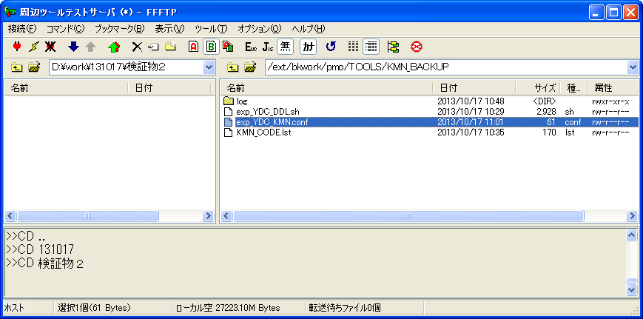

シェル実行：sh exp_YDC_DDL.sh 20131017
ケース１、４

シェル実行後、実行ログを取得する。
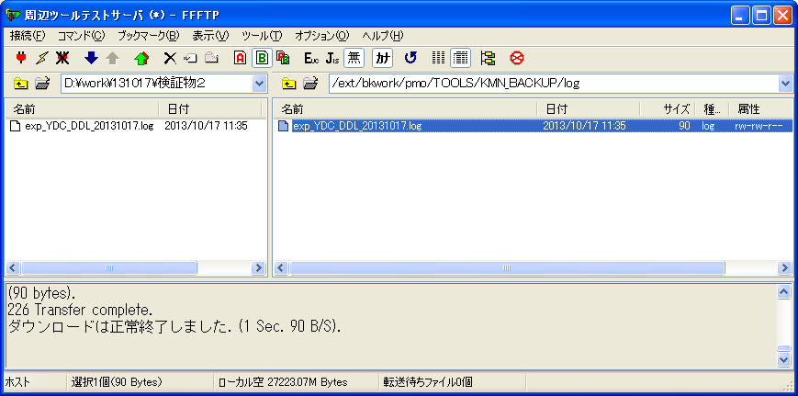

ケース４

実行ログ：exp_YDC_DDL_20131017.log
顧問系マスクテーブル一覧 /ext/bkwork/pmo/TOOLS/KMN_BACKUP/KMN_MASK.lst が見つかりません。

検証物３
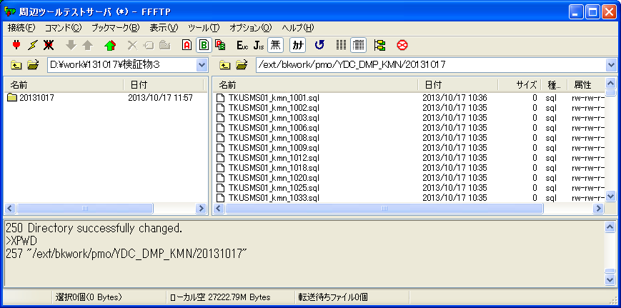
シェル実行前、「/ext/bkwork/pmo/TOOLS/KMN_BACKUP」に「exp_YDC_KMN.conf」と「KMN_MASK.lst」は存在する場合、
「/ext/bkwork/pmo/YDC_DMP_KMN」に当該するファルダーが存在しない。
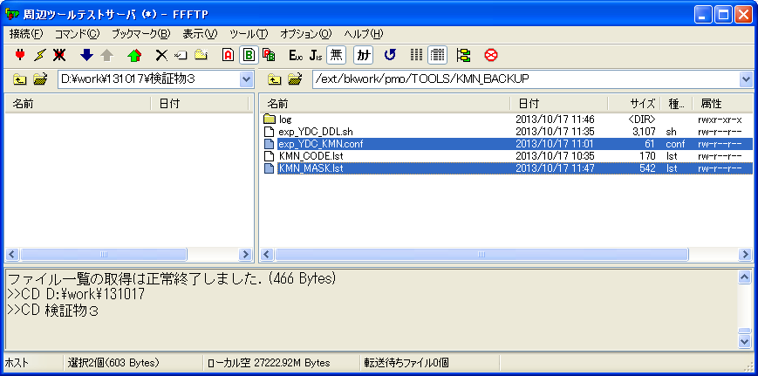

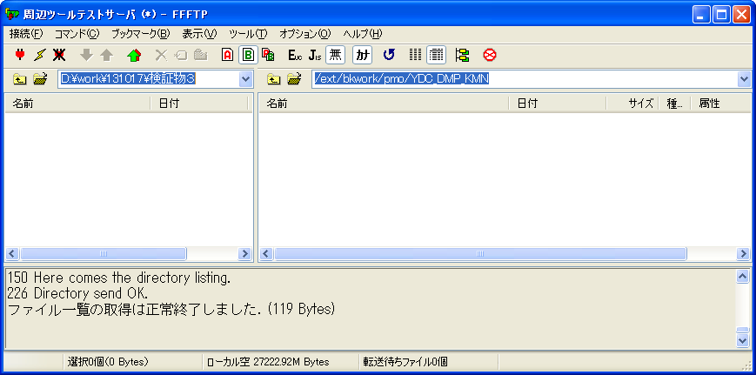

シェル実行：sh exp_YDC_DDL.sh 20131017
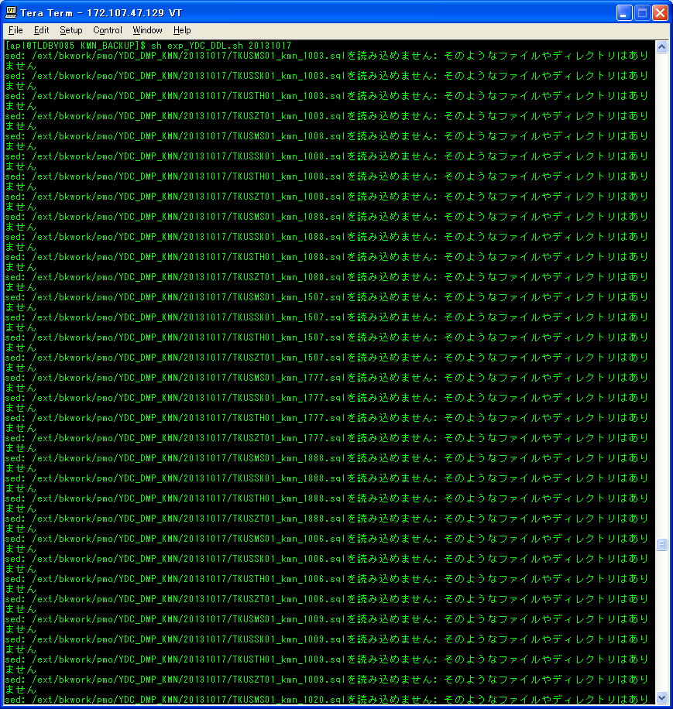

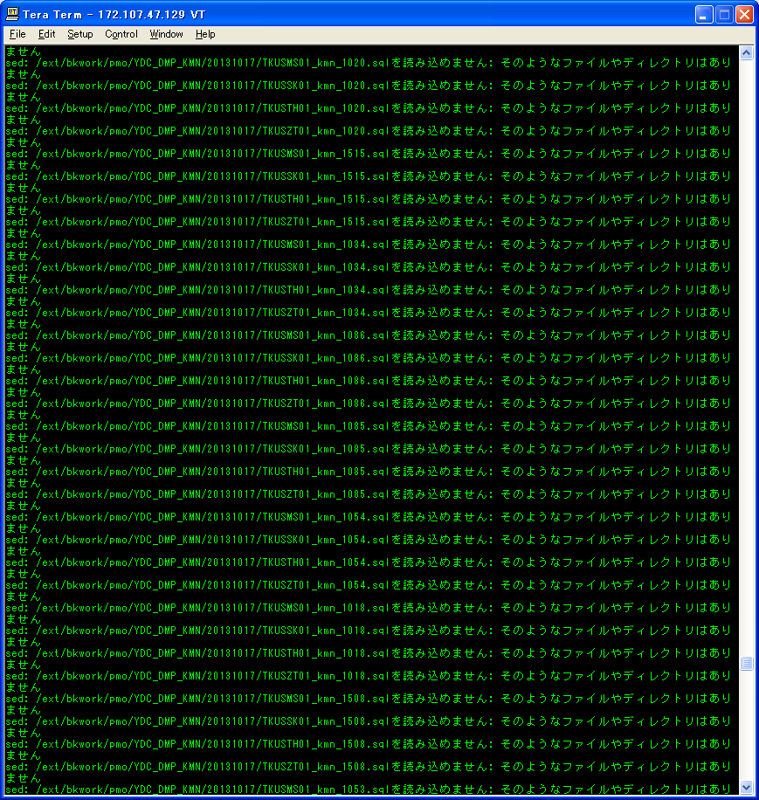

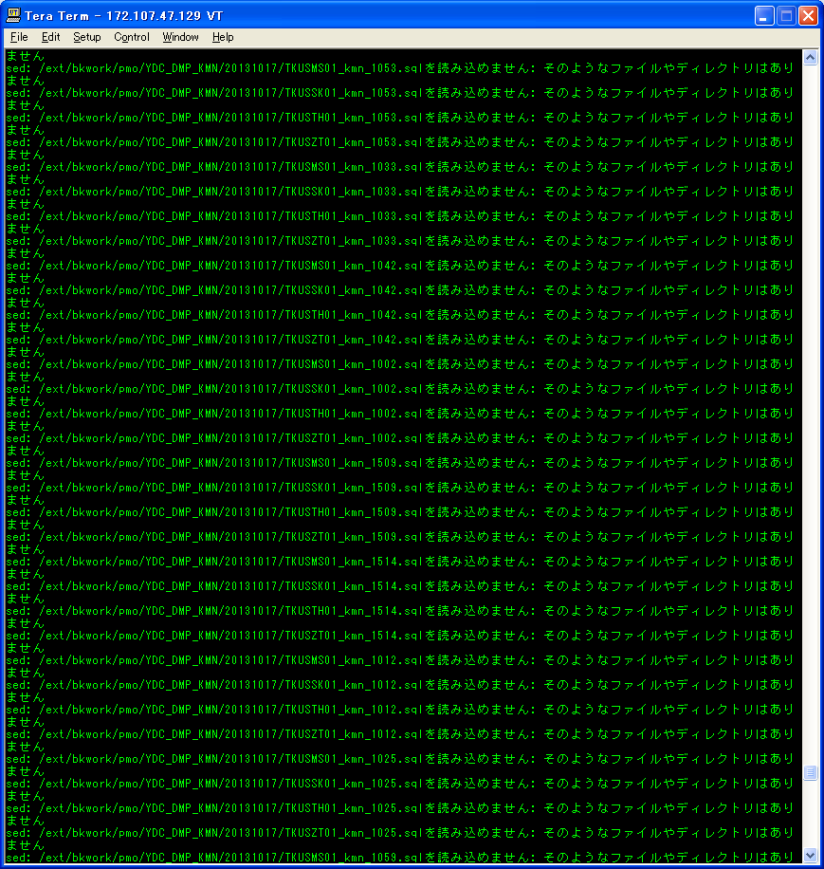

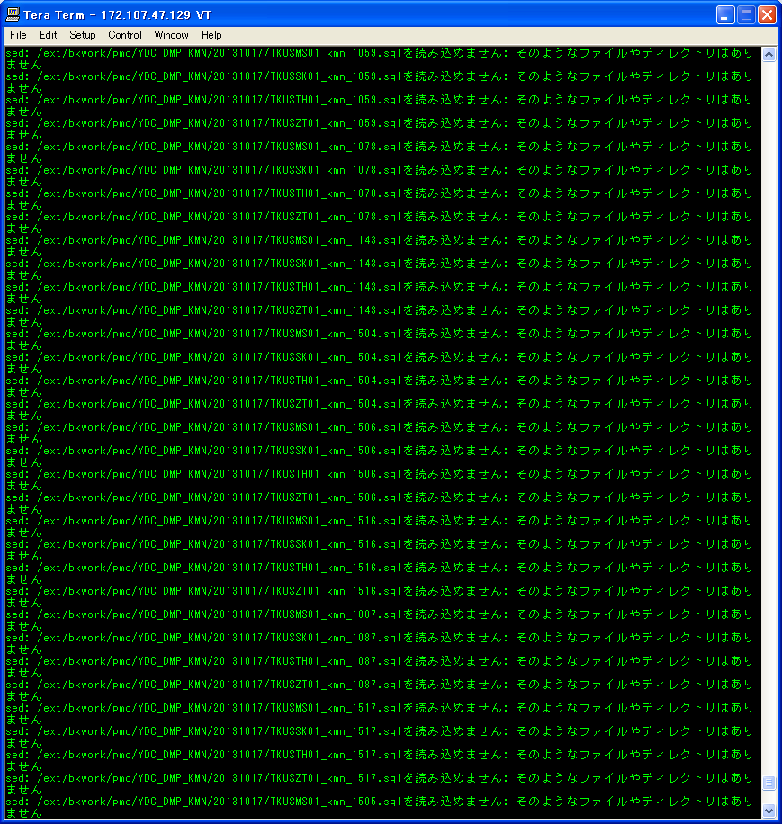

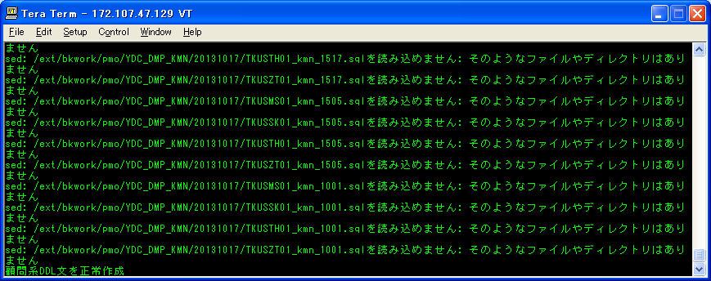

シェル実行後、「/ext/bkwork/pmo/YDC_DMP_KMN」に当該するフォルダーを作成された。
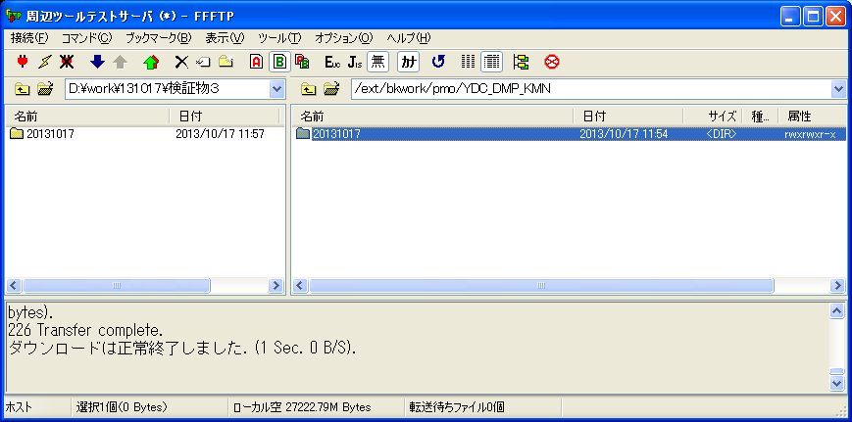

ケース５

検証物４
「exp_YDC_KMN.conf」にダプファイル格納場所は存在しない。
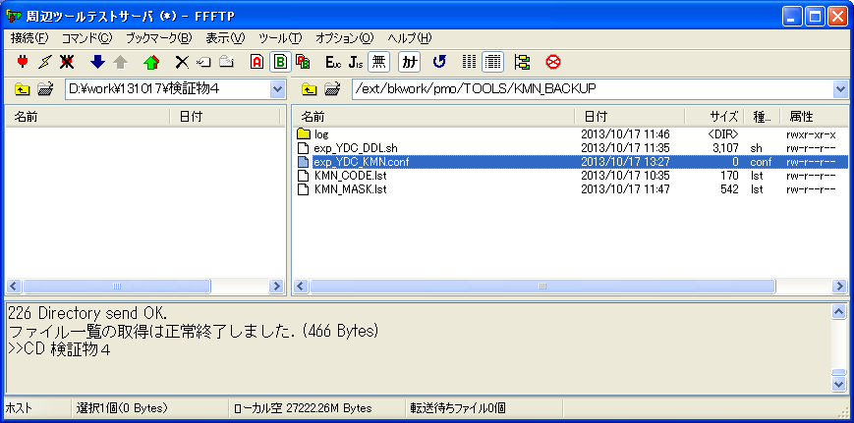

シェル実行：sh exp_YDC_DDL.sh 20131017
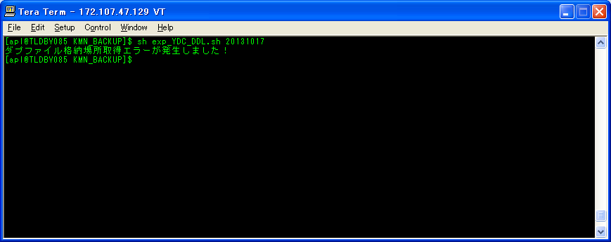
ケース３、６

シェル実行後、実行ログを取得する。
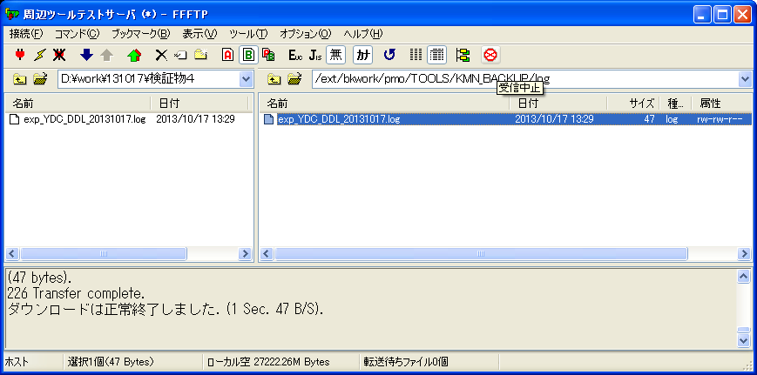

ケース６

実行ログ：exp_YDC_DDL_20131017.log
ダプファイル格納場所取得エラーが発生しました！

